公众号
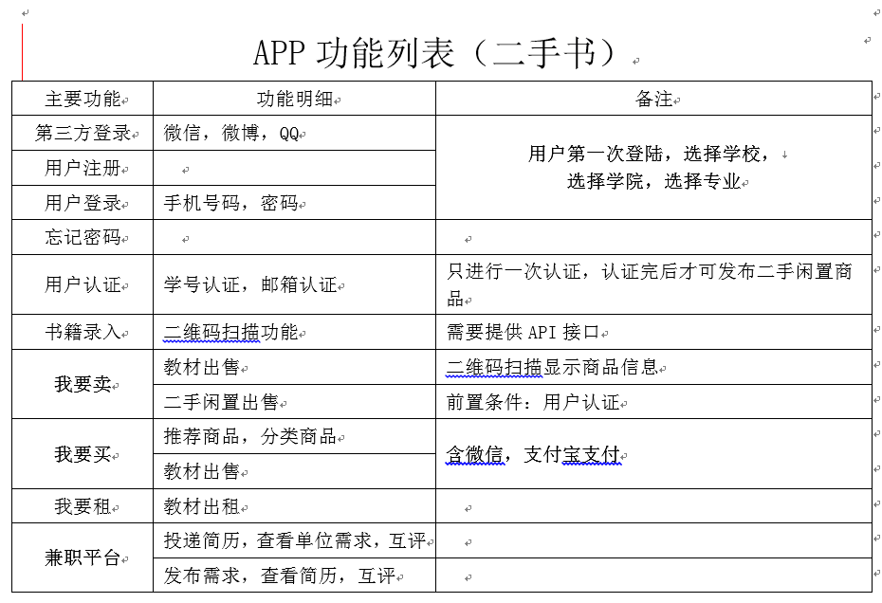
九又四分之三功能明细
原始需求 |  | 实际设定
标签功能 | 明细 | 开发功能 | 备注
第三方登录 | 微信、微博、QQ | 微信、微博、QQ快捷登录。 | 第一次登录，选学校、学院、专业（无搜）
注册 |  | 手机号+验证码注册
用户登录 | 手机号码、密码 | 手机号码、密码
忘记密码 | 手机号+重置密码 | 手机号+密码登录
用户认证 | 学号认证、邮箱认证 |  | 此功能已取消
书籍录入 | 二维码扫描功能 |  | 因很多书籍无法通过扫描获取信息，能获取信息的也需要提供API接口。建议取消扫描获取书籍信息的功能。
我要卖 | 教材出售 | 手动填写商品名、QQ号、手机号、内容简介、添加照片（拍照或者相册）、9.75*X的定价规则、收款支付宝账号。发布完提示发布成功。
 | 二手闲置出售
我要买 | 推荐商品 | 点击进入推荐商品列表，后台设置哪些商品为推荐商品。点（无评价功能） | 点击商品可购买，点击购买去支付，点击支付跳转支付宝支付界面。支付完之后买家的钱到达平台支付宝账户，订单状态变为买家已付款，线下当面交易，此时买家需要确认收货。点击确认收货后，后台手动把钱从平台转到卖家支付宝。二手书可以通过学校、学院、专业筛选。（因微信非好友之间不能转账，平台微信账户里的钱不能到达卖家手中。且平台收款的账户和出款的账户不能是同一个账户，需维护，建议不要使用微信支付。）
 | 分类商品 | 发布时选择分类，后台添加分类种类。点击分类商品，进入某类型商品的列表。（无评价功能）
我要租 | 教材出租 |  | 此功能已取消
兼职平台 | 投递简历、查看单位需求、互评 | 查看兼职信息、点击发布人头像可查看其发布过的所有兼职及获得的评价。 | 点击申请，兼职完之后可评价。
 | 发布需求、查看简历、互评 | 须填写：兼职名称，薪酬X/天、招聘人数、工作日期、工作时间、联系人、联系方式、工作地点 | 没认证的商家也能发布兼职，给个提示你没有认证。兼职详情里可查看申请人列表，点击申请人可查看他做过的兼职和收到的评价。（简历功能已取消）
消息 | 系统消息 | 谁关注了我、谁评价了我、我关注的谁上新货了、我发布的被卖了、谁给我投简历了、 | 点击可跳转到相应界面
 | 通知 | 安全教育推送（纯文本）
 | 客服 | 点击调用QQ
 | 我关注的人 | 我关注的人列表，点击可查看他发布的商品、兼职和他收到的评价
 | 关注我的人 | 关注我的人列表，点击可查看他发布的商品、兼职和他收到的评价
 | 我的评价 | 查看我获得的所有评价
个人中心 |  | 个人资料 | 头像、昵称、性别、QQ、手机号、学校、学院、专业、支付宝绑定（方便你成为商家后收款）、商家认证
 |  | 买卖 | 我购买的列表，可确认收货
 |  |  | 我发布的列表（可撤销发布）
 |  | 兼职 | 我做过的兼职
 |  |  | 我发布的兼职（可撤销发布，已有人投递简历不能撤销）
 |  | 关于我们
 |  | 退出登录

